Trang bìa
Posts and Telecommunications Institute of Technology |  |  |  | Thiết kế |  | Tài liệu phát triển |  | Tên hệ thống |  | Hệ thống bán điện thoại di động |  | Người tạo |  | Lê Nguyễn Hoài Đăng |  | Ngày tạo | 2023-04-10
 |  |  |  |  |  |  |  |  |  |  |  | Người cập nhật |  |  |  | Ngày cập nhât
 |  |  |  |  |  |  |  | Màn hình(ID) |  | ad.ĐĐH |  | Màn hình(Tên) |  | Quản lý đơn đặt hàng của khách hàng
Hệ thống bán điện thoại di động

 |  |  |  |  |  | Tài liệu phát triển hệ thống

 |  |  |  |  |  |  |  |  | 1. Mục đích |  | 6. Sơ đồ
 |  |  |  |  |  |  |  |  | 2. Giới hạn hoạt động |  | 7. Giao diện
 |  |  |  |  |  |  |  |  | 3. Giới hạn hệ thống |  | 8. Danh sách hạng mục
 |  |  |  |  |  |  |  |  | 4. Chức năng liên quan |  | 9. Khái quát chức năng
 |  |  |  |  |  |  |  |  | 5. Không bao gồm |  | 10. Xử lý chi tiết

Posts and Telecommunications Institute of Technology |  |  |  | Thiết kế |  | Tài liệu phát triển |  | Tên hệ thống |  | Hệ thống bán điện thoại di động |  | Người tạo |  | Lê Nguyễn Hoài Đăng |  | Ngày tạo | 2023-04-10
 |  |  |  |  |  |  |  |  |  |  |  | Người cập nhật |  |  |  | Ngày cập nhât
 |  |  |  |  |  |  |  | Màn hình(ID) |  | ad.ĐĐH |  | Màn hình(Tên) |  | Quản lý đơn đặt hàng của khách hàng

 | Ver | Ngày câp nhật |  |  | Nội dung cập nhật |  |  |  |  | Người cập nhât
 |  |  |  |  |  |  |  |  |  |  | Ngày duyệt |  | Người duyệt |  | Ngày duyệt | Người duyệt
 | 1 | 2023-04-10 |  |  | Tạo mới |  |  |  |  | Lê Nguyễn Hoài Đăng

Posts and Telecommunications Institute of Technology |  |  |  | Thiết kế |  | Tài liệu phát triển |  | Tên hệ thống |  | Hệ thống bán điện thoại di động |  | Người tạo |  | Lê Nguyễn Hoài Đăng |  | Ngày tạo | 2023-04-10
 |  |  |  |  |  |  |  |  |  |  |  | Người cập nhật |  |  |  | Ngày cập nhât
 |  |  |  |  |  |  |  | Màn hình(ID) |  | ad.ĐĐH |  | Màn hình(Tên) |  | Quản lý đơn đặt hàng của khách hàng

 | 1. Mục đích
 |  | - Dùng để quản lý xét duyệt và giao các đơn đặt hàng của Khách hàng
 |  | - Người quản lý sẽ xem xét các đơn hàng và kiểm tra lượng hàng còn tồn trong kho, sau khi đảm bảo được sản phẩm trong đơn hàng có thể đáp ứng sẽ tiến hành xét duyệt đơn hàng
 |  | - Sau khi đơn hàng được xét duyệt, người quản lý sẽ chỉ định nhân viên giao đơn hàng cho khánh hàng, đến khi đơn hàng được giao luồn công việc kết thúc

 | 2. Giới hạn hoạt động
 |  | Không có

 | 3. Giới hạn hệ thống
 |  | Không có

 | 4. Chức năng liên quan
 |  | Không có

 | 5. Không bao gồm
 |  | Không có

Posts and Telecommunications Institute of Technology |  |  |  | Thiết kế |  | Tài liệu phát triển |  | Tên hệ thống |  | Hệ thống bán điện thoại di động |  | Người tạo |  | Lê Nguyễn Hoài Đăng |  | Ngày tạo | 2023-04-10
 |  |  |  |  |  |  |  |  |  |  |  | Người cập nhật |  |  |  | Ngày cập nhât
 |  |  |  |  |  |  |  | Màn hình(ID) |  | ad.ĐĐH |  | Màn hình(Tên) |  | Quản lý đơn đặt hàng của khách hàng

 | 6. Sơ đồ

NHANVIEN
Màn hình Login
Khởi động
hệ thống
Trang chủ website bán điện thoại

KHACHHANG

GIOHANG
CHITIETGH

 | Table

 |  | № | Loại |  | Tên |  |  |  | I/O | GHI CHÚ
 |  | 1 | M |  | KHACHHANG |  | Table Quản lý Khách hàng |  | O
 |  | 2 | M |  | NHANVIEN |  | Table Quản lý Nhân viên |  | O
 |  | 3 | M |  | DONDATHANG |  | Table Giỏ hàng khách hàng |  | I/O
 |  | 4 | M |  | CTGIOHANG |  | Table Chi tiết giỏ hàng |  | I/O

 |  | ※ Loại (M: Master / T: Transaction table / Ⅰ: INI file / W: work table / V: view / S: stored procedures / L: SQL loader / F: file)

Posts and Telecommunications Institute of Technology |  |  |  | Thiết kế |  | Tài liệu phát triển |  | Tên hệ thống |  | Hệ thống bán điện thoại di động |  | Người tạo |  | Lê Nguyễn Hoài Đăng |  | Ngày tạo | 2023-04-10
 |  |  |  |  |  |  |  |  |  |  |  | Người cập nhật |  |  |  | Ngày cập nhât
 |  |  |  |  |  |  |  | Màn hình(ID) |  | ad.ĐĐH |  | Màn hình(Tên) |  | Quản lý đơn đặt hàng của khách hàng

Posts and Telecommunications Institute of Technology |  |  |  | Thiết kế |  | Tài liệu phát triển |  | Tên hệ thống |  | Hệ thống bán điện thoại di động |  | Người tạo |  | Lê Nguyễn Hoài Đăng |  | Ngày tạo | 2023-04-10
 |  |  |  |  |  |  |  |  |  |  |  | Người cập nhật |  |  |  | Ngày cập nhât
 |  |  |  |  |  |  |  | Màn hình(ID) |  | ad.ĐĐH |  | Màn hình(Tên) |  | Quản lý đơn đặt hàng của khách hàng

Thiết kế
Posts and Telecommunications Institute of Technology |  |  |  | Thiết kế |  | Tài liệu phát triển |  |  | Tên hệ thống | Hệ thống bán điện thoại di động |  |  | Người tạo |  | Lê Nguyễn Hoài Đăng |  | Ngày tạo | 2023-04-10
 |  |  |  |  |  |  |  |  |  |  |  |  | Người cập nhật |  |  |  | Ngày cập nhât
 |  |  |  |  |  |  |  |  | Màn hình(ID) | ad.ĐĐH |  |  | Màn hình(Tên) |  | Quản lý đơn đặt hàng của khách hàng

 | 7. Giao diện màn hình

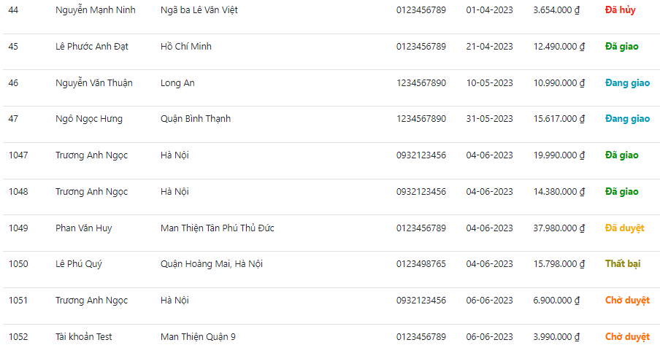
Hãng
Loại sản phẩm
Thống kê doanh thu
Đơn đặt hàng
AD STORE
Nhân viên
Đăng xuất
Danh sách đơn hàng
Mã ĐH Người nhận Địa chỉ SĐT Ngày đặt Tổng tiền Trạng thái
Chi tiết
Chi tiết
Chi tiết
Chi tiết
Chi tiết
Chi tiết
Chi tiết
Chi tiết
Chi tiết
Chi tiết
Tất cả
Chờ duyệt
Đã duyệt
Đang giao
Đã giao
Đã hủy
Giao thất bại

Posts and Telecommunications Institute of Technology |  |  |  | Thiết kế |  | Tài liệu phát triển |  |  | Tên hệ thống | Hệ thống bán điện thoại di động |  |  | Người tạo |  | Lê Nguyễn Hoài Đăng |  | Ngày tạo | 2023-04-10
 |  |  |  |  |  |  |  |  |  |  |  |  | Người cập nhật |  |  |  | Ngày cập nhât
 |  |  |  |  |  |  |  |  | Màn hình(ID) | ad.ĐĐH |  |  | Màn hình(Tên) |  | Quản lý đơn đặt hàng của khách hàng

 | 8. Danh sách hạng mục

 | [Vùng nhập]
 | № | Tên hạng mục |  |  | Loại dữ liệu |  | Độ dài |  | Bắt buộc | I/O | Control | Format |  | Ghi chú
 | 1 | Tìm kiếm sản phẩm |  |  | Chuỗi chữ |  | 50 |  | N | In | Textbox

 | [Vùng nút]
 | № | Tên hạng mục |  |  |  |  |  | Control |  | Ghi chú
 | 1 | Chi tiết |  |  |  |  |  | Button
 | 2 | Hủy đơn hàng |  |  |  |  |  | Icon
 | 3 | Thay đổi trạng thái đơn hàng (Khác hủy) |  |  |  |  |  | Icon |  | Trạng thái đơn hàng được thay đổi dựa trên trạng thái trước đó

 | [Vùng hiển thị cố định]
 | № | Tên hạng mục |  |  | Loại dữ liệu |  | Độ dài |  | Bắt buộc | I/O | Control | Format |  | Ghi chú
 | 1 | Mã đơn hàng |  |  | Chuỗi chữ |  | 10 |  | N | O | Textbox
 | 2 | Người nhận |  |  | Chuỗi chữ |  | 50 |  | N | O | Textbox
 | 3 | Địa chỉ |  |  | Chuỗi chữ |  | 100 |  | N | O | Textbox
 | 4 | Số điện thoại |  |  | Chuỗi chữ |  | 10 |  | N | O | Textbox
 | 5 | Ngày đặt |  |  | Chuỗi chữ |  | 10 |  | N | O | Textbox
 | 6 | Tổng tiền |  |  | Chuỗi chữ |  | 50 |  | N | O | Textbox
 | 7 | Trạng thái đơn hàng |  |  | Chuỗi chữ |  | 20 |  | N | O | Textbox

Posts and Telecommunications Institute of Technology |  |  |  | Thiết kế |  | Tài liệu phát triển |  |  | Tên hệ thống | Hệ thống bán điện thoại di động |  |  | Người tạo |  | Lê Nguyễn Hoài Đăng |  | Ngày tạo | 2023-04-10
 |  |  |  |  |  |  |  |  |  |  |  |  | Người cập nhật |  |  |  | Ngày cập nhât
 |  |  |  |  |  |  |  |  | Màn hình(ID) | ad.ĐĐH |  |  | Màn hình(Tên) |  | Quản lý đơn đặt hàng của khách hàng

 | 9. Khái quát chức năng
 |  | (1) Hiển thị ban đầu
 |  |  | 1. Hiển thị màn hình ở trạng thái ban đầu, hiển thị danh sách các đơn đặt hàng của khách hàng

 |  | (2) Xử lý thay đổi trạng thái đơn hàng
 |  |  | 1. Nhấn Icon Thay đổi trạng thái đơn đặt thì thực hiện xử lý yêu cầu Chuyển trạng thái đơn hàng
 |  |  | 2. Thông tin đơn đặt khi nhận thấy thao tác sẽ tiến hành kiểm tra trạng thái hiện tại, khi điều kiện thỏa mãn trạng thái được thay đổi
 |  |  | Các trạng thái của đơn hàng: Chờ duyệt, Đã duyệt, Đang vận chuyển, Đã giao, Hủy

 |  | (3) Thay đổi các trạng thái đơn đặt hàng
 |  |  | 1. Nhấn vào Icon "chỉnh sửa", một cửa sổ Popup xác nhận hiện lên yêu cầu xác nhận thay đổi trạng thái hiện tại sang trạng thái tiếp theo, nếu thỏa yêu cầu và chọn xác nhận trạng thái sẽ được thay đổi

 |  | (4) HỦy đơn đặt hàng của khách hàng
 |  |  | 1. Nhấn Icon "thùng rác" nếu muốn hủy đơn đặt

 |  | (5) Tìm kiếm sản phẩm khi đang lập đơn đặt hàng
 |  |  | 1. Click vào ô "Tìm kiếm sản phẩm"
 |  |  | 2.Bấm "Enter", màn hình danh sách các sản phẩm có tên tương tự tên được nhập vào ô Tìm kiếm sẽ được hiển thị

Posts and Telecommunications Institute of Technology |  |  |  | Thiết kế |  | Tài liệu phát triển |  |  | Tên hệ thống | Hệ thống bán điện thoại di động |  |  | Người tạo |  | Lê Nguyễn Hoài Đăng |  | Ngày tạo | 2023-04-10
 |  |  |  |  |  |  |  |  |  |  |  |  | Người cập nhật |  |  |  | Ngày cập nhât
 |  |  |  |  |  |  |  |  | Màn hình(ID) | ad.ĐĐH |  |  | Màn hình(Tên) |  | Quản lý đơn đặt hàng của khách hàng

 | 10. Xử lý chi tiết
 |  | (1) Hiển thị ban đầu
 |  |  | 1. Thực hiện khởi tạo màn hình ban đầu

 |  |  |  | [Vùng nút]
 |  |  |  | № | Tên hạng mục |  |  | Nội dung hiển thị |  |  |  | Giá trị |  |  | Sử dụng | Ghi chú
 |  |  |  | 1 | Chi tiết |  |  | Chi tiết |  |  |  |  |  |  | có thể
 |  |  |  | 2 | Hủy đơn hàng |  |  | Icon |  |  |  |  |  |  | có thể
 |  |  |  | 3 | Thay đổi trạng thái đơn hàng |  |  | Icon |  |  |  |  |  |  | có thể

 |  |  |  | [Vùng hiển thị]
 |  |  |  | № | Tên hạng mục |  |  | Nội dung hiển thị |  |  |  | Giá trị |  |  | Sử dụng | Ghi chú
 |  |  |  | 1 | Mã đơn hàng |  |  | Mã đơn hàng
 |  |  |  | 2 | Người nhận |  |  | Người nhận
 |  |  |  | 3 | Địa chỉ |  |  | Địa chỉ
 |  |  |  | 4 | Số điện thoại |  |  | Số điện thoại
 |  |  |  | 5 | Ngày đặt |  |  | Ngày đặt
 |  |  |  | 6 | Tổng tiền |  |  | Tổng tiền
 |  |  |  | 7 | Trạng thái đơn hàng |  |  | Trạng thái đơn hàng

 |  | (2) Xử lý thay đổi trạng thái đơn đặt hàng
 |  |  | 1. Nhấn vào Icon chuyển trạng thái hoặc trạng thái "Hủy" đơn đặt
 |  |  | 2. Xử lý kiểm tra trạng thái đơn hàng hiện tại, thay đổi trạng thái tiếp theo cho đơn hàng khi đạt được yêu cầu trạng thái
 |  |  |  | a. Trạng thái đầu tiên "Chờ xác nhận"

 |  |  | 3. Xử lý chuyển trạng thái

 |  |  |  | Đối tượng |  |  | Truy xuất
 |  |  |  | KHACHHANG |  |  | Truy xuất
 |  |  |  |  |  |  | Truy xuất

 |  |  |  | a. Truy vấn Firebase Authentication qua đối tượng của lớp FirebaseAuth
 |  |  |  |  | Câu truy vấn: FirebaseAuth.signInWithEmailAndPassword(email, password)
 |  |  |  |  | - Nếu thành công: lưu user và chuyển vào màn hình chính
 |  |  |  |  | - Nếu thất bại: thông báo tại màn hình này

 |  |  |  | Thông báo |  | Trường hợp |  |  |  |  |  |  |  | Message
 |  |  |  | SUCCESS |  | Đăng nhập thành công |  |  |  |  |  |  |  | LOGIN_SUCCESS
 |  |  |  | FAIL |  | Kiểm tra lại Tên đăng nhập và mật khẩu |  |  |  |  |  |  |  | LOGIN_E001

Xử lý chi tiết
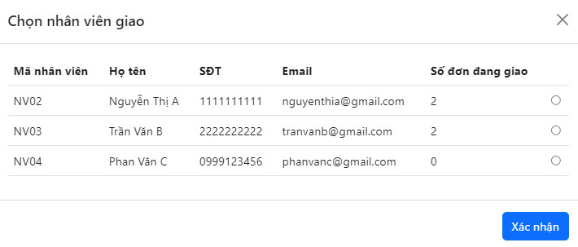
Posts and Telecommunications Institute of Technology |  |  |  | Thiết kế |  | Tài liệu phát triển |  | Tên hệ thống | Hệ thống bán điện thoại di động |  | Người tạo | Lê Nguyễn Hoài Đăng |  | Ngày tạo | 2023-04-10
 |  |  |  |  |  |  |  |  |  |  | Người cập nhật |  |  | Ngày cập nhât
 |  |  |  |  |  |  |  | Màn hình(ID) | ad.ĐĐH |  | Màn hình(Tên) | Quản lý đơn đặt hàng của khách hàng

 | 10. Xử lý chi tiết
 |  | (1) Hiển thị ban đầu
 |  |  | 1. Thực hiện khởi tạo màn hình ban đầu

 |  |  |  | [Vùng nút]
 |  |  |  | № | Tên hạng mục |  | Nội dung hiển thị |  |  | Giá trị |  | Sử dụng | Ghi chú
 |  |  |  | 1 | Chi tiết |  | Chi tiết |  |  |  |  | có thể
 |  |  |  | 2 | Hủy đơn hàng |  | Icon |  |  |  |  | có thể
 |  |  |  | 3 | Thay đổi trạng thái đơn hàng |  | Icon |  |  |  |  | có thể

 |  | (2) Xử lý thay đổi trạng thái đơn đặt hàng
 |  |  | 1. Nhấn vào Icon chuyển trạng thái hoặc trạng thái "Hủy" đơn đặt
 |  |  | 2. Xử lý kiểm tra trạng thái đơn hàng hiện tại, thay đổi trạng thái tiếp theo cho đơn hàng khi đạt được yêu cầu trạng thái
 |  |  |  | a. Trạng thái đầu tiên "Chờ duyệt": Đơn hàng được khách hàng đặt, người quản lý sẽ kiểm tra sản phẩm khách hàng đã đặt cửa hàng có thể đáp ứng hay không:
 |  |  |  |  | - Nếu có thể Người quản lý sẽ tiến hành Duyệt đơn đặt hàng, một popup xác nhận có muốn duyệt đơn hàng sẽ hiện lên, và sau khi xác nhận trạng thái đơn hàng sẽ trở thành đã duyệt

 |  |  |  |  | - Nếu không thể, Người quản lý sẽ tiến hành Hủy đơn đặt hàng, một popup xác nhận có muốn hủy đơn hàng sẽ hiện lên, và sau khi xác nhận trạng thái đơn hàng sẽ trở thành đã hủy

Posts and Telecommunications Institute of Technology |  |  |  | Thiết kế |  | Tài liệu phát triển |  | Tên hệ thống | Hệ thống bán điện thoại di động |  | Người tạo | Lê Nguyễn Hoài Đăng |  | Ngày tạo | 2023-04-10
 |  |  |  |  |  |  |  |  |  |  | Người cập nhật |  |  | Ngày cập nhât
 |  |  |  |  |  |  |  | Màn hình(ID) | ad.ĐĐH |  | Màn hình(Tên) | Quản lý đơn đặt hàng của khách hàng

 |  |  |  | b. Trạng thái đầu tiên "Đã duyệt": Đơn hàng của khách hàng đã được người quản lý xác nhận, sẽ chuyển đến trạng thái "Đang giao" khi người quản lý chọn nhân viên giao đơn hàng đó
 |  |  |  | - Khi người quản lý nhấn vào icon tùy chọn khi đơn hàng đang trong trạng thái "Đã duyệt", một cửa sổ tùy chọn nhân viên giao hàng sẽ được hiển thị

